Plan1
GENERALIZAÇÃO E ESPECIALIZAÇÃO | GENERALIZAÇÃO E ESPECIALIZAÇÃO
O que são Generalizações e Especializações? | Generalização e Especialização são elementos da Diagrama MER que são usados para identificar Entidades que possuem um ou mais atributos capazes de gerar uma Sub-Entidade Especializada em algum assunto dentro do contexto da Entidade Pai. Nós classificamos como: - Gerenalização: A Entidade pai geradora da Sub-Entidade, apesar de possuir uma interação por através de chave-estrangeira com a Sub-Entidade, o valor chave não deixa de ser um atributo na Entidade Pai; - Especialização: Um atributo dentro da Entidade Pai que, por ser muito específico, foi capaz de gerar uma sub-entidade com valores próprios;
Como conseguimos identificar com facilidade uma Entidade geradora de Especializações? | Geralmente são as ocorrências com atributos em vazio que nos dizem isso. Por exemplo, imagine uma Entidade onde temos ocorrências que precisam preencher os atributos CPF, RG, CNPJ e Inscrição Estadual. Vai chegar um momento onde teremos clientes que vão ser ou Pessoa Física ou Jurídica, se for pessoa Física, vamos ter que deixar as colunas de CNPJ e Inscrição_Estadual em vazio, e se for Pessoa Jurídica, vamos ter que deixar os campos CPF e RG em vazio, se isso sempre acontece para todas as ocorrências, isso significa que temos ocorrências especializadas. Ou seja, temos que dividir nossa Entidade em Especializações só para pessoas Físicas e outra só para pessoas Jurídicas.
Qual é o símbolo que nós utilizamos para identificar Generalizações e Especializações nos diagramas? | 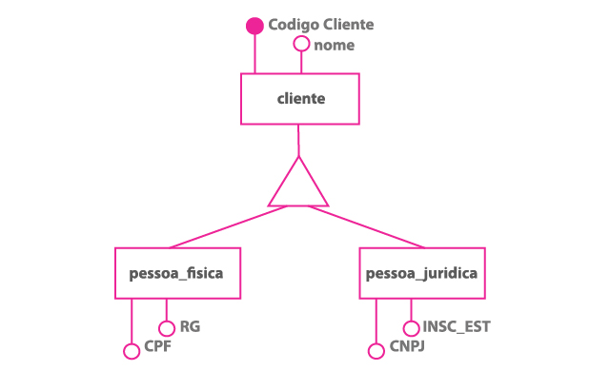 O símbolo utilizado é o triângulo, ele é utilizado assim como os losângulos dos relacionamentos, ele fica entre as Entidades Generais e as Especialidades.
Ilustre a situação da Generalização e Especialização citada acima
Quais são as duas classificações de um Generalização/Especialização? | - Generalizações/Especializações Total: sempre indicado pela letra "t" entre parênteses ao lado do símbolo do triângulo, da seguinte forma: (t). Nas Totais, é onde todas as ocorrências de uma Entidade General obrigatóriamente vão ter um atributo das Entidades Especializadas; - Generalizações/Especializações Parcial: identificada com a letra "p" entre parênteses ao lado do triângulo, assim: (p). Na Generalização/Especialização Parcial, nem todas as ocorrências obrigatóriamente devem ter um atributo e alguma das Entidades Especializadas. As ocorrências tanto podem ter, como não, associação com Entidades Especializadas;
Ilustre uma Generalização/Especialização Total (Note que todas as ocorrências da Entidade General obrigatóriamente tem que ser ou CPF ou CNPJ, por isso a Generalização/Especialização é Total!) | 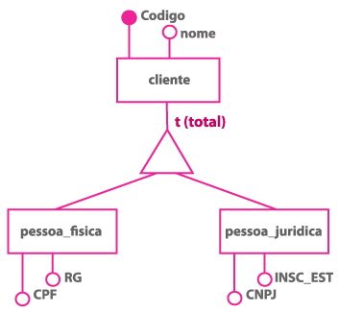
Ilustre uma Generalização/Especialização Parcial (Note que todas as ocorrências da Entidade General não estão obrigadas a cumprir com os requisitos das Especializações "Engenheiro" e "Advogado", pois, podemos ter muitos outros funcionários de vários outros ramos na mesma empresa. Por isso a Generalização/Especialização é Parcial!) | 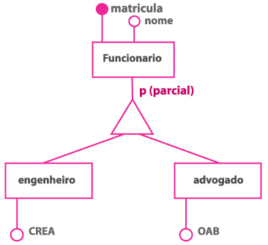
O que é uma Generalização/Especialização Multi-Nível? | 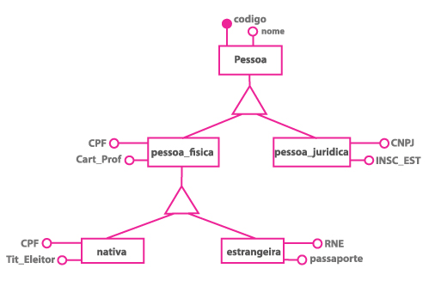 É quando temos uma Entidade Especializada que gera outras Entidades Generalização / Especialização, também chamadas de Entidades Genéricas. A quantidade de Níveis pode ser segundo a vontade do cliente, muito embora essa prática não seja a mais adequada para a modelagem de dados.
- reservado para a questão acima -
O que é uma Generalização/Especialização de Herança Múltipla? | 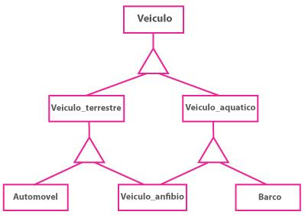 É quando uma Entidade Genérica formada à partir de uma herança Multi-Nível pode ser uma herança de mais de uma Entidade Especializada. Como no exemplo ao lado, onde um carro anfíbio pode ser herança tanto de veículos terrestres quanto de aquáticos.

